Cross Validation
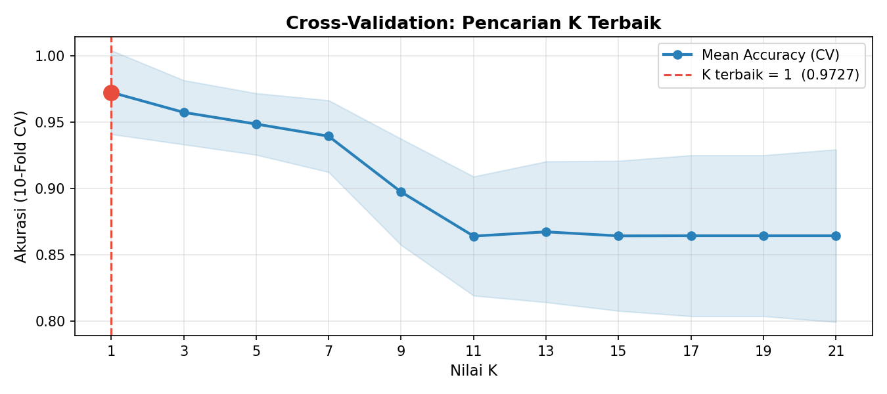
K | Fold_1 | Fold_2 | Fold_3 | Fold_4 | Fold_5 | Fold_6 | Fold_7 | Fold_8 | Fold_9 | Fold_10 | Mean_Accuracy | Std
1 | 1 | 1 | 1 | 1 | 0.90909090909 | 0.93939393939 | 0.93939393939 | 0.9696969697 | 0.9696969697 | 1 | 0.97272727273 | 0.031637292451
3 | 1 | 1 | 0.93939393939 | 0.93939393939 | 0.93939393939 | 0.9696969697 | 0.93939393939 | 0.93939393939 | 0.93939393939 | 0.9696969697 | 0.95757575758 | 0.024242424242
5 | 0.91176470588 | 1 | 0.93939393939 | 0.9696969697 | 0.93939393939 | 0.93939393939 | 0.93939393939 | 0.93939393939 | 0.93939393939 | 0.9696969697 | 0.94875222816 | 0.023231962316
7 | 0.94117647059 | 0.9696969697 | 0.87878787879 | 0.90909090909 | 0.93939393939 | 0.9696969697 | 0.93939393939 | 0.93939393939 | 0.93939393939 | 0.9696969697 | 0.93957219251 | 0.027109129164
9 | 0.82352941176 | 0.9696969697 | 0.87878787879 | 0.84848484848 | 0.90909090909 | 0.90909090909 | 0.87878787879 | 0.90909090909 | 0.93939393939 | 0.90909090909 | 0.89750445633 | 0.040099028728
11 | 0.82352941176 | 0.93939393939 | 0.84848484848 | 0.78787878788 | 0.81818181818 | 0.87878787879 | 0.84848484848 | 0.87878787879 | 0.90909090909 | 0.90909090909 | 0.86417112299 | 0.044945243614
13 | 0.76470588235 | 0.93939393939 | 0.84848484848 | 0.84848484848 | 0.81818181818 | 0.84848484848 | 0.84848484848 | 0.90909090909 | 0.93939393939 | 0.90909090909 | 0.86737967914 | 0.053143350797
15 | 0.76470588235 | 0.93939393939 | 0.81818181818 | 0.81818181818 | 0.81818181818 | 0.84848484848 | 0.87878787879 | 0.90909090909 | 0.93939393939 | 0.90909090909 | 0.86434937611 | 0.056612977455
17 | 0.73529411765 | 0.93939393939 | 0.84848484848 | 0.81818181818 | 0.81818181818 | 0.84848484848 | 0.87878787879 | 0.90909090909 | 0.93939393939 | 0.90909090909 | 0.86443850267 | 0.060742807351
19 | 0.73529411765 | 0.93939393939 | 0.84848484848 | 0.81818181818 | 0.81818181818 | 0.84848484848 | 0.87878787879 | 0.90909090909 | 0.93939393939 | 0.90909090909 | 0.86443850267 | 0.060742807351
21 | 0.73529411765 | 0.93939393939 | 0.84848484848 | 0.81818181818 | 0.81818181818 | 0.81818181818 | 0.87878787879 | 0.93939393939 | 0.93939393939 | 0.90909090909 | 0.86443850267 | 0.065120295087

Metrik Evaluasi
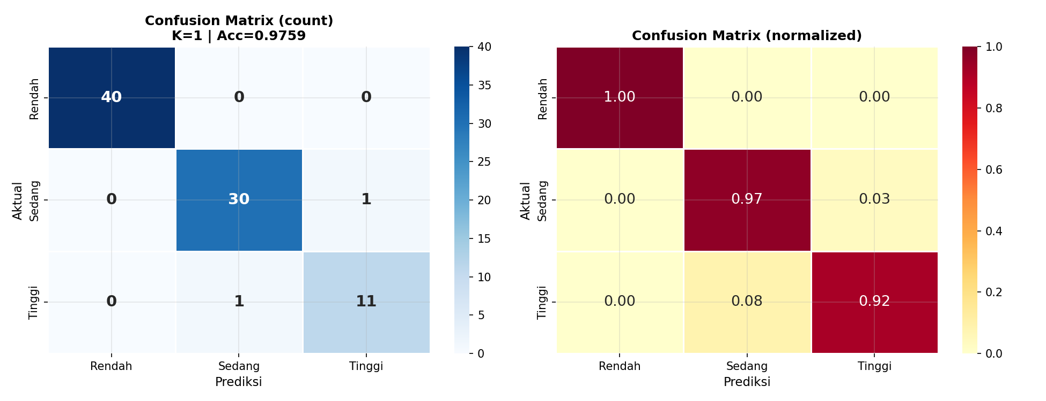
Split | Total Data | Accuracy | Precision (Macro) | Recall (Macro) | F1-Score (Macro) | Precision (Weighted) | Recall (Weighted) | F1-Score (Weighted)
Training | 331 | 1 | 1 | 1 | 1 | 1 | 1 | 1
Testing | 83 | 0.9759 | 0.9615 | 0.9615 | 0.9615 | 0.9759 | 0.9759 | 0.9759

